FEBBRAIO 2022
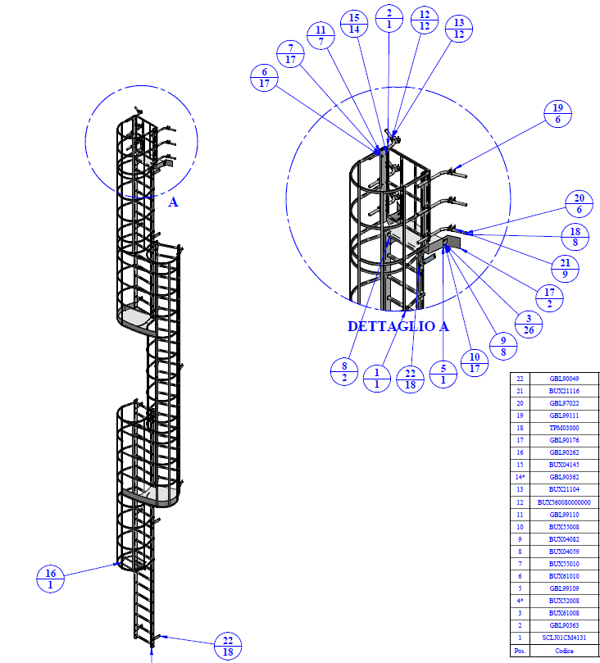
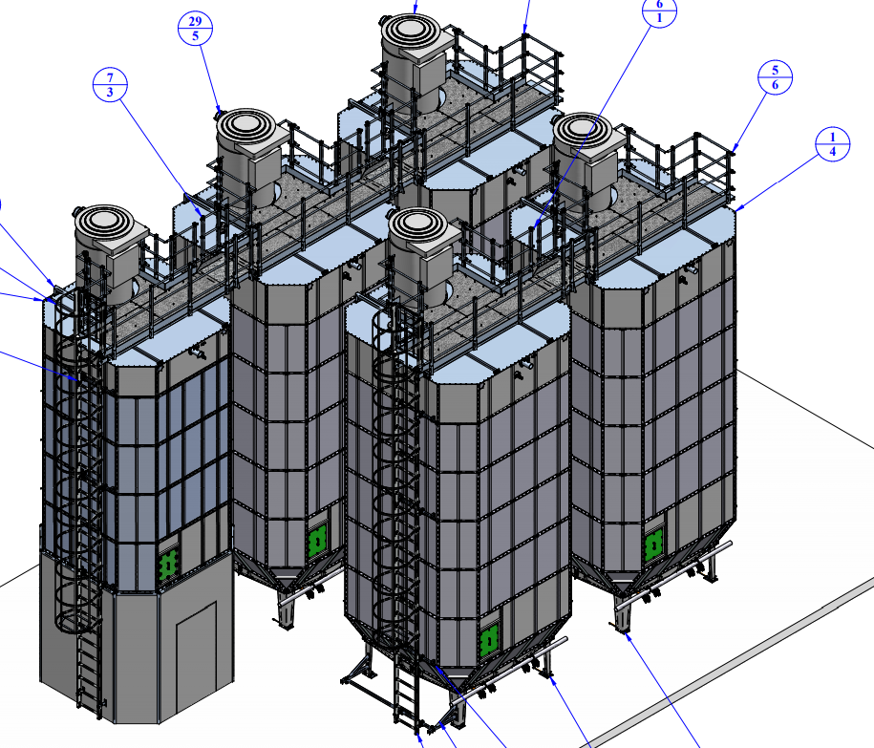
 |  |  |  |  | Indicare
 |  |  |  |  | Ø speciale
Ø silo | 2,500 | 2,500 | 3,000 | 3,000
H silo |  |  |  |  |  | <--da compilare
H scala | - | - | - | - | -
SBX N° SILOS |  |  |  |  |  | <--da compilare
GLOBOSILO N° SILOS |  |  |  |  |  | <--da compilare
NUMERO SCALE | 1

Totale SBX | - |  |  | Totale IMP MIX GBL+SBX |  | -
Totale GLOBOSILO | -

 |  | SBX/STL |  |  |  | GBL
Scala |  |  |  | Scala
Euro mt | 409.19 |  |  | Euro mt | 552.07
Ht | - | - |  | Ht | - | -
Piano riposo € piano | 0.00 | Incluso nel prezzo al mt |  | Piano riposo € piano | 0.00 | Incluso nel prezzo al mt
N° scale | - | - |  | N° scale | - | -
Montaggio staffe fissaggio | 0.00 | - |  | Totale |  | -
Totale |  | - |  |  |  | 1

Passerella appoggio + cancelletti e sbarco |  |  |  | Passerella tra silo
Euro/cad | 7,923.90 |  |  | Euro/cad | 1,130.13
N* silo | - | - |  | N* silo | - | -

Ringhiera dx e sx |  |  |  | Kit Fisso scala
Staffaggi |  |  |  | Euro/cad | 2,494.08 | <--comprende: cancelletto inf., sbarco scala e cancelletto sup.
Vedi riquadro globo |  | - |  |  | - | -

 |  |  |  | Staffaggi
 |  |  |  | Euro/cad =<10 mt | 350.73 | -
 |  |  |  | Euro/cad (10-15 mt) | 454.65 | -
 |  |  |  | Euro/cad >15mt | 584.55 | -
 |  |  |  |  | 1 | -
Totale generale |  | - |  | Totale generale |  | -

 | DATI DA COMPILARE IN VERDE

